Tabelle1
Sicherheitsbetrachtung Anlage: Wifi Paternoster

 |  |  |  |  |  |  | Ergebnis Risikoeinstufung |  | Sicher: geringes Restrisiko Restrisiko: Es sind noch weitere Maßnahmen zu setzen
Nr. | Gefährdung durch |  | Anlagenteil | Gegenmaßnahme | Anmerkung |  | PL vor Maßnahme | PL nach Maßnahme | Sicher/Restrisiko
1 | Einklemmen durch Bewegungen des vertikalen Liftes |  | Vertikaler Lift | Sicherheitslichtschranken beim Ein-/Ausgabefenster | Beim unterbrechen des Lichtschrankens werden die gesamten Bewegungen an der Anlage sofort gestoppt |  | C | C | Sicher
2 | Einklemmen durch Bewegung der Schublade beim Auslagern |  | Auslagerungsstation | Sicherheitslichtschranken beim Ein-/Ausgabefenster | Beim unterbrechen des Lichtschrankens werden die gesamten Bewegungen an der Anlage sofort gestoppt |  | B | C | Sicher
3
4
5
6
7
8
9
10
11
12
13

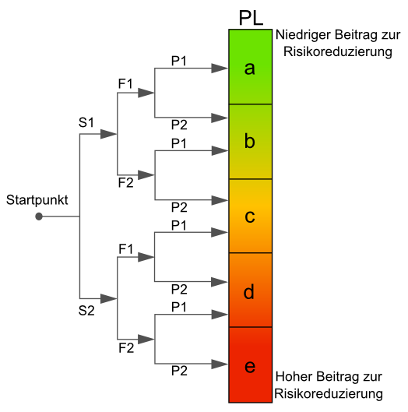

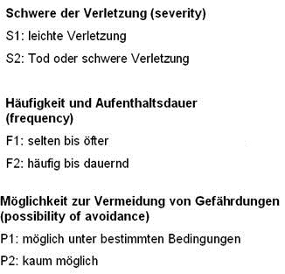

 |  | Parameter
Nr | Einstufung vor oder nach Maßnahme | S | F | P | PL | Anmerkung
1 | vor | 2 | 1 | 1 | C
1 | nach | 2 | 1 | 2 | C
2 | vor | 1 | 2 | 1 | B
2 | nach | 1 | 2 | 2 | C

